Figura 1
Figura 1. Structura câștigului salarial în anul 2021

Sume plătite regulat | Sume plătite neregulat | Sume calculate pentru timpul nelucrat | Drepturi în natură
87.6 | 3.7 | 8.4 | 0.3

Figura 2
Figura 2. Evoluția indicilor câștigurilor salariale și a indicilor prețurilor de consum, în 2011-2021 (în % față de anul precedent)

Indicator | 2011 | 2012 | 2013 | 2014 | 2015 | 2016 | 2017 | 2018 | 2019 | 2020 | 2021
Indicele câștigului salarial mediu brut | 111.0 | 111.3 | 108.5 | 111.3 | 111.0 | 110.1 | 111.8 | 112.2 | 115.4 | 109.8 | 113.1
Indicele câștigului salarial real | 103.2 | 106.4 | 103.7 | 105.9 | 101.2 | 103.5 | 104.9 | 108.9 | 110.1 | 105.8 | 107.6
Indicele prețurilor de consum (IPC) | 107.6 | 104.6 | 104.6 | 105.1 | 109.7 | 106.4 | 106.6 | 103.0 | 104.8 | 103.8 | 105.1

Figura 3
Figura 3. Câștigul salarial mediu lunar brut în sectorul real, după mărimea unității, în anul 2021

Total | 9360.3
1-9 salariați | 6797.2
10-49 salariați | 8090.4
50-249 salariați | 9707.7
250 și mai mulți salariați | 11281.3

Figura 4
Figura 4. Câștigul salarial mediu lunar brut pe sexe și activități economice, în anul 2021

 | Femei | Bărbați
Activități de cazare și alimentație publică | 4955.0 | 5751.3
Agricultură, silvicultură și pescuit | 5226.2 | 5856.9
Activități de servicii administrative și activități de servicii suport | 7129.7 | 6525.8
Artă, activități de recreere și de agrement | 5807.1 | 6927.3
Învățământ | 7520.3 | 7266.7
Transport și depozitare | 6627.4 | 7427.3
Tranzacții imobiliare | 6438.1 | 7880.5
Construcții | 7322.9 | 8248.6
Comerț cu ridicata și cu amănuntul; întreținerea și repararea autovehiculelor și a motocicletelor | 6967.4 | 8257.6
Industrie - total | 7304.1 | 9124.8
Total economie | 8353.1 | 9672.6
Alte activități de servicii | 9595.8 | 10402.0
Administrație publică și apărare; asigurări sociale obligatorii | 10042.2 | 10856.7
Activități profesionale, științifice și tehnice | 9827.0 | 11103.5
Sănătate și asistență socială | 10643.9 | 12960.3
Activități financiare și de asigurări | 12672.0 | 21625.3
Informații și comunicații | 16079.1 | 26445.8

Harta 1
Harta 1. Câștigul salarial mediu lunar brut în profil teritorial, în anul 2021

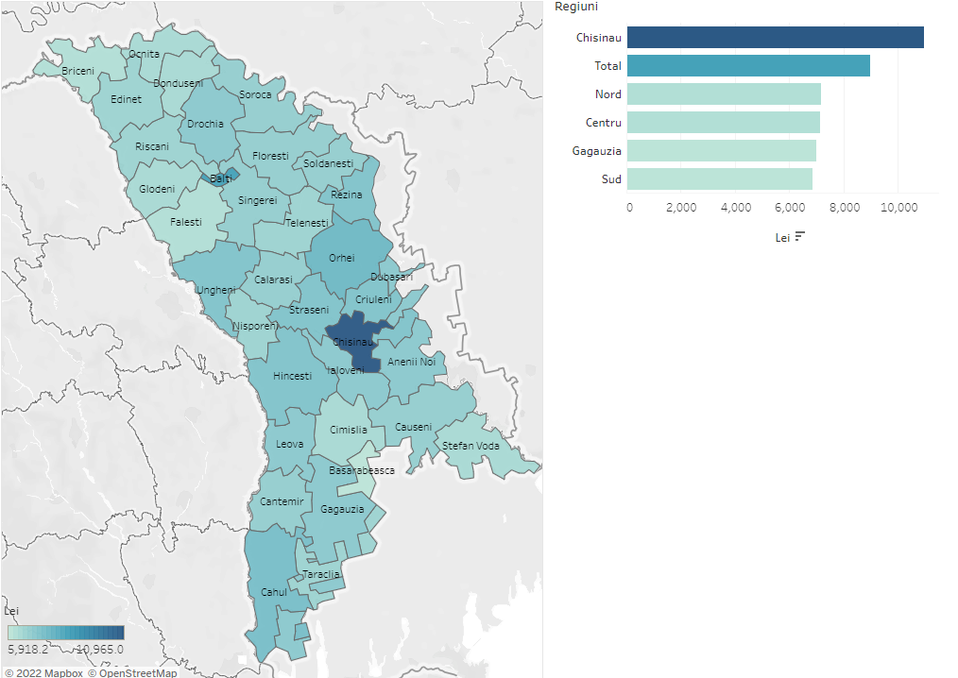

https://public.tableau.com/app/profile/statistica.md/viz/Castigulsalarialmediulunar2021/Dashboard1?publish=yes

Regiuni de dezvoltare/ municipii, raioane | Total
Total | 8,979.8
Municipiul Chisinau | 10,965.0
Nord | 7,162.9
Municipiul Balti | 8,363.4
Briceni | 6,129.9
Donduseni | 6,523.6
Drochia | 7,001.4
Edinet | 6,675.0
Falesti | 6,279.3
Floresti | 6,747.1
Glodeni | 6,504.8
Ocnita | 6,325.6
Riscani | 6,587.8
Singerei | 6,909.4
Soroca | 6,825.4
Centru | 7,131.3
Anenii Noi | 7,119.7
Calarasi | 6,765.6
Criuleni | 7,315.3
Dubasari | 6,974.6
Hincesti | 7,133.7
Ialoveni | 7,114.0
Nisporeni | 6,570.8
Orhei | 7,563.2
Rezina | 7,323.8
Straseni | 7,160.8
Soldanesti | 6,780.6
Telenesti | 6,645.2
Ungheni | 7,140.5
Sud | 6,841.3
Basarabeasca | 5,918.2
Cahul | 7,424.1
Cantemir | 6,901.2
Causeni | 6,859.0
Cimislia | 6,428.4
Leova | 6,988.3
Stefan Voda | 6,439.5
Taraclia | 6,526.6
U.T.A Gagauzia | 6,999.6

Figura 5
Figura 5. Structura cheltuielilor cu forța de muncă, în anul 2021

Câștigurile salariale | Contribuții de asigurări sociale de stat obligatorii | Alte cheltuieli cu forța de muncă
79.8 | 18.6 | 1.6

Figura 6
Figura 6. Evoluția numărului mediu al salariaților, 2012-2021

 | 2012 | 2013 | 2014 | 2015 | 2016 | 2017 | 2018 | 2019 | 2020 | 2021
Numărul mediu al salariaților | 628.7 | 621.5 | 613.5 | 601.4 | 594.2 | 598.9 | 613.0 | 625.2 | 601.6 | 622.7
Indicele numărului mediu al salariaților (față de anul precedent) | 97.7 | 98.9 | 98.7 | 98.0 | 98.8 | 100.8 | 102.4 | 102.0 | 96.2 | 103.5

Figura 7
Figura 7. Structura numărul mediu al salariaților pe sexe și activităților economice, în anul 2021

Activități economice | Femei | Bărbați
Construcții | 12.1 | 87.9
Agricultură, silvicultură și pescuit | 26.3 | 73.7
Transport și depozitare | 28.3 | 71.7
Activități de servicii administrative și activități de servicii suport | 34.4 | 65.6
Informații și comunicații | 41.6 | 58.4
Administrație publică și apărare; asigurări sociale obligatorii | 43.6 | 56.4
Tranzacții imobiliare | 45.0 | 55.0
Industrie - total | 48.5 | 51.5
Comerț cu ridicata și cu amănuntul; întreținerea și repararea autovehiculelor și a motocicletelor | 50.2 | 49.8
Total | 52.5 | 47.5
Activități profesionale, științifice și tehnice | 54.4 | 45.6
Artă, activități de recreere și de agrement | 58.8 | 41.2
Activități de cazare și alimentație publică | 63.0 | 37.0
Alte activități de servicii | 63.4 | 36.6
Activități financiare și de asigurări | 65.7 | 34.3
Învățământ | 77.1 | 22.9
Sănătate și asistență socială | 79.9 | 20.1

Figura 8
Figura 8. Structura numărului mediu al salariaților pe sexe în profil teritorial, în anul 2021

 | Femei | Bărbați
Fălești | 63.3 | 36.7
Sângerei | 61.7 | 38.3
Nisporeni | 60.2 | 39.8
Telenești | 60.2 | 39.8
Cantemir | 58.6 | 41.4
Ungheni | 58.6 | 41.4
Dubăsari | 58.3 | 41.7
Ștefan Vodă | 57.9 | 42.1
Soroca | 57.8 | 42.2
Leova | 57.8 | 42.2
Orhei | 57.4 | 42.6
Criuleni | 57.3 | 42.7
Căușeni | 56.9 | 43.1
Ocnița | 55.9 | 44.1
Taraclia | 55.5 | 44.5
Municipiul Bălți | 55.4 | 44.6
Râșcani | 55.1 | 44.9
Florești | 55.0 | 45.0
Hâncești | 54.9 | 45.1
Drochia | 54.7 | 45.3
Dondușeni | 54.1 | 45.9
Glodeni | 54.1 | 45.9
Călărași | 53.9 | 46.1
Rezina | 53.6 | 46.4
Cahul | 53.6 | 46.4
Ialoveni | 53.2 | 46.8
Briceni | 53.2 | 46.8
Strășeni | 52.9 | 47.1
Total | 52.5 | 47.5
Edineț | 52.3 | 47.7
Anenii Noi | 51.6 | 48.4
UTA Găgăuzia | 51.6 | 48.4
Șoldănești | 51.5 | 48.5
Cimișlia | 51.0 | 49.0
Municipiul Chișinău | 49.9 | 50.1
Basarabeasca | 49.8 | 50.2

